Лист1
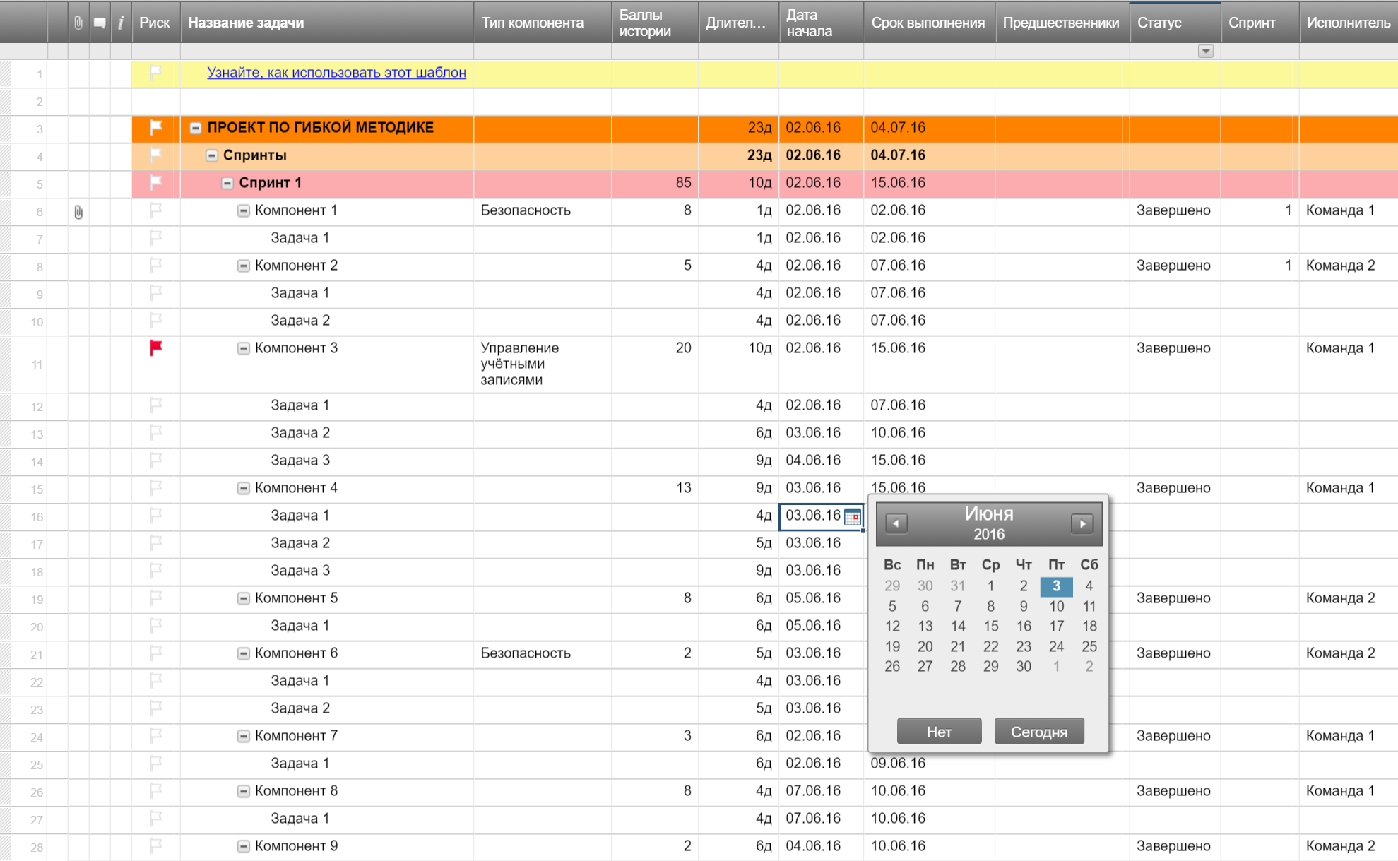
План выпуска продукта при гибкой методике разработки

Спринт | Задача | Дата начала | Срок выполнения | Длительность | Статус | Дата выпуска | Цель
1 | Задача 1 | 2016-02-05 | 2016-02-08 | 3 | Запланировано | 2016-02-12
1 | Задача 2 | 2016-02-12 | 2016-02-20 | 8 | Выпущено | 2016-02-24
1 | Задача 3 | 2016-02-19 | 2016-02-26 | 7 | Выполняется | 2016-03-01
1 | Задача 4 | 2016-02-22 | 2016-02-29 | 7 | Запланировано | 2016-03-08
 |  |  |  | 0
 |  |  |  | 0
 |  |  |  | 0
 |  |  |  | 0
 |  |  |  | 0
 |  |  |  | 0
 |  |  |  | 0
 |  |  |  | 0
 |  |  |  | 0
 |  |  |  | 0
 |  |  |  | 0
 |  |  |  | 0
 |  |  |  | 0
 |  |  |  | 0
 |  |  |  | 0

Создайте план выпуска продукта при гибкой методике разработки в Smartsheet

